DEMO需求
编号 | 名称 | 类型 | 需求描述 | 备注 | 参考图
1 | 墓室1 | 场景 | 整个墓室是由石板组成的，石板上刻满了文字。地面的石板仿照八卦排列，由内向外石板逐渐增大。墓室的墙壁上同样刻满了密密麻麻的文字。在墓室的墙壁上，八盏精致的长明灯摇曳着火光。 | 多个方向适合放门的都有墓室口，且可以堵死。 其余任意发挥 | 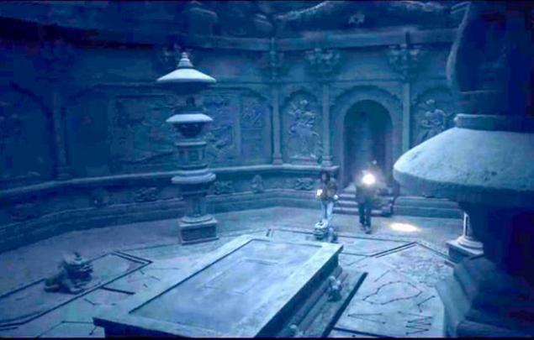 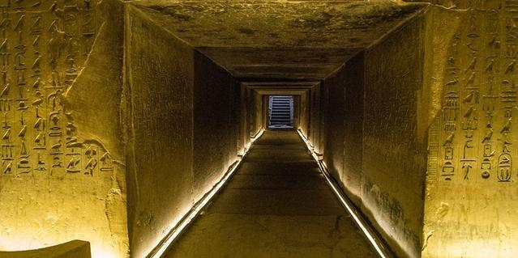
2 | 墓道 | 场景 | 墓道不知道是由什么材料砌成的，表面光滑没有一丝拼接的痕迹。在墙壁大面积的绘有壁画，壁画的内容杂乱没有主题，只能勉强辨认画的应该是飞天，但是令人不适的是，所有的女子都没有面容，使得整个墓道变得无比诡异。 | 支持墓室之间自由拼接，弯道拼接等 | 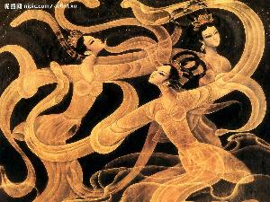
3 | 墓室2 | 场景 | 房间的地面以及墙壁上，全都用赤红色的朱砂描绘着鸟型图腾。这些图腾大小不一，但是可以看出画的是同一种鸟。房间内描绘的赤鸟以一种互相追逐的姿态分布在墙壁和地面上，可以看出依稀是以地面正中间、最大的图腾为首领，其余所有的图腾的脑袋都朝向了这一只。 | 多个方向适合放门的都有墓室口，且可以堵死。 其余任意发挥 | 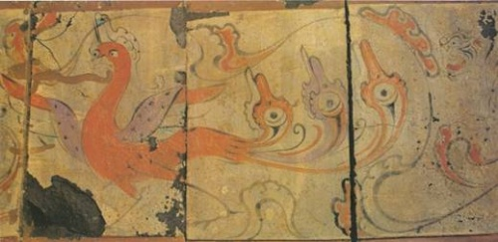 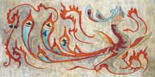
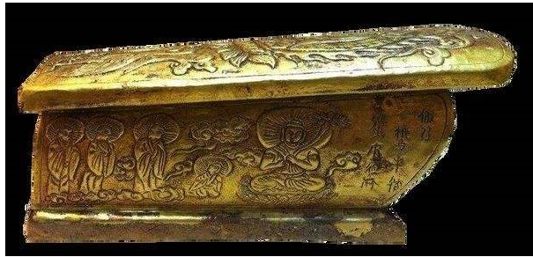
4 | 墓室3 | 场景 | 这是一个宽阔的房间，令人不解的是，地面上密密麻麻镶嵌着棺材，棺材的排布十分整齐，但是这些棺材没有一个是摆在地面上的。墓室的墙壁以及天花板上没有任何雕刻和花纹，反而垂挂着足足有大腿一般粗的铁索。 | 多个方向适合放门的都有墓室口，且可以堵死。 其余任意发挥 | 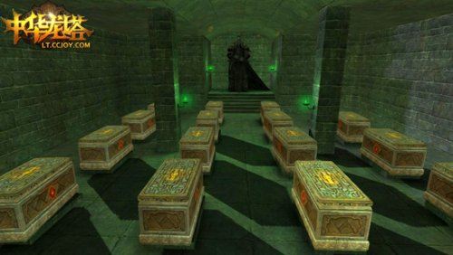
5 | 堵死墓室门（用来封门的，封住了就看不出来有门） | 场景模型 | 用来封住那些不用的墓室口 | 根据实际墓室风格设计
6 | 挡住墓室口的墓室门 | 场景模型 | 就墓室的门，可开关大门，开门最好还能带点灰尘散落的效果 | 根据实际墓室风格设计
7 | 光源 | 场景模型 | 墓室1内的，会射出一道光线。根据实际墓室风格设计 | 玩法1中所需的场景模型
8 | 光线 | 场景资源 | 通过光源射出，还可以有反射效果 | 玩法1中所需的场景模型
9 | 镜面+底部的滑道 | 场景模型 | 可以单方向推动的镜面，用来反射光源射出的光线。底部还有一个凹槽滑道，所以只能单方向滑动。 | 玩法2中所需的场景模型
10 | 古剑雕像 | 场景模型 | 可以任意转向的雕像 | 玩法2中所需的场景模型
11 | 踩了会凹下去的正方形石块 | 场景模型 | 石块上可以支持随意增加一些特殊符号，需要很多石块。单次玩法里会用到很多石块 | 玩法3中所需的场景模型
12 | 开启宝箱 | 模型动画 | 宝箱从关闭状态到开启状态动画 | 主角动作和动画同步匹配:主角蹲下持续开启的动作
13 | 开动棺材 | 模型动画 | 棺材从关闭状态到开启状态动画 | 主角动作和动画同步匹配:主角持续开启棺材的动作
14 | 地图里的灯火 | 模型动画 | 暗灭到点燃明亮的动画
15 | 破坏罐子 | 模型动画 | 罐子裂开到破碎的动画 | 主角动作和动画同步匹配:主角连续踹上2脚的动作，第三脚重重的踹
16 | 开启机关 | 模型动画 | 墙壁上的凸出石板，按下去就是开启状态 | 动作和动画同步匹配:主角单手将凸出的石板按下去

玩法
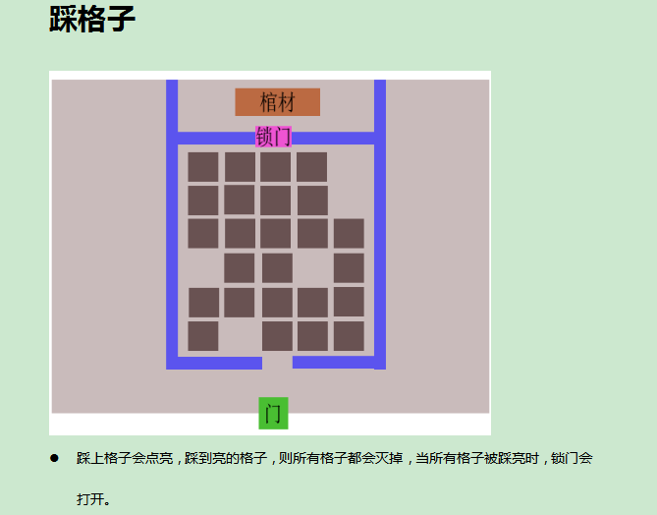
玩法1 |  | 玩法2
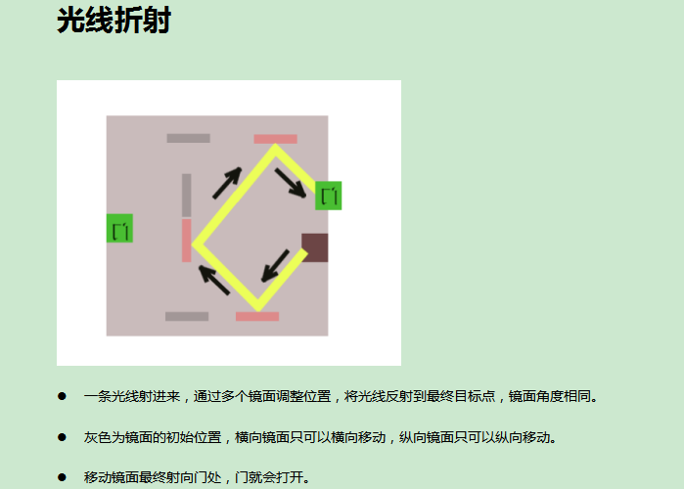
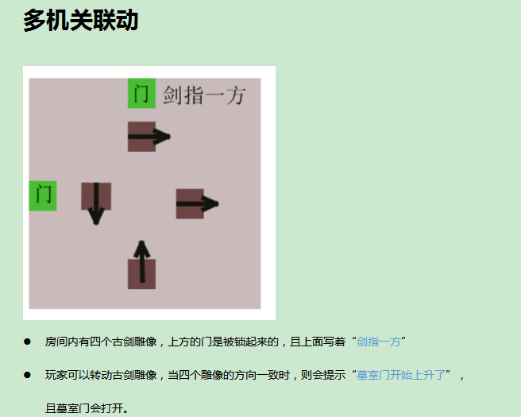

 | 玩法3

